Putaran 1
ALGORITMA AES

Plaintext | Kelompok Lima
Kunci | Kriptografi
Algoritma | AES 128 bit -> 16 byte

 | K | m | Space | a |  | K | t | a | null
 | e | p | L | null |  | r | o | f | null
 | l | o | i | null |  | i | g | i | null
 | o | k | m | null |  | p | r | null | null

 |  | Konversi Teks Ke Hexadecimal

 | 4B | 6D | 20 | 61 |  | 4B | 74 | 61 | 00
 | 65 | 70 | 4C | 00 |  | 72 | 6F | 66 | 00
 | 6C | 6F | 69 | 00 |  | 69 | 67 | 69 | 00
 | 6F | 6B | 6D | 00 |  | 70 | 72 | 00 | 00

 | Konversi HExaDecimal ke Biner

 | 01001011 | 01101101 | 00100000 | 01100001 |  | 01001011 | 01110100 | 01100001 | 00000000
 | 01100101 | 01110000 | 01001100 | 00000000 |  | 01110010 | 01101111 | 01100110 | 00000000
 | 01101100 | 01101111 | 01101001 | 00000000 |  | 01101001 | 01100111 | 01101001 | 00000000
 | 01101111 | 01101011 | 01101101 | 00000000 |  | 01110000 | 01110010 | 00000000 | 00000000

 | Initial Round XoR

 | 01001011 | XoR | 01001011 | = | 00000000 |  | 01101101 | XoR | 01110100 | = | 00011001 |  | Hasil | 00000000 | 00011001 | 01000001 | 01100001
 | 01100101 | XoR | 01110010 | = | 00010011 |  | 01110000 | XoR | 01101111 | = | 00011111 |  |  | 00010011 | 00011111 | 00101010 | 00000000
 | 01101100 | XoR | 01101001 | = | 00000101 |  | 01101111 | XoR | 01100111 | = | 00001000 |  |  | 00000101 | 00001000 | 00000000 | 00000000
 | 01101111 | XoR | 01110000 | = | 00011111 |  | 01101011 | XoR | 01110010 | = | 00011001 |  |  | 00011111 | 00011001 | 01101101 | 00000000

 | 00100000 | XoR | 01100001 | = | 01000001 |  | 01100001 | XoR | 00000000 | = | 01100001 |  | Hasil Hexa | 00 | 19 | 19 | 61
 | 01001100 | XoR | 01100110 | = | 00101010 |  | 00000000 | XoR | 00000000 | = | 00000000 |  |  | 13 | 1F | 2A | 00
 | 01101001 | XoR | 01101001 | = | 00000000 |  | 00000000 | XoR | 00000000 | = | 00000000 |  |  | 05 | 08 | 00 | 00
 | 01101101 | XoR | 00000000 | = | 01101101 |  | 00000000 | XoR | 00000000 | = | 00000000 |  |  | 1F | 19 | 6D | 00

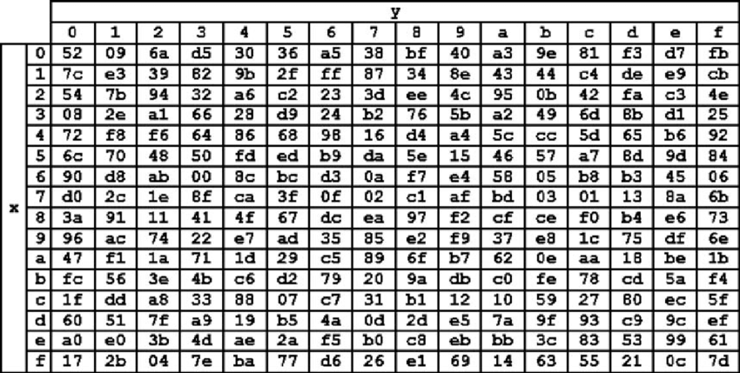
 | Hasil XoR |  |  |  |  |  |  |  |  | Tabel S -BOX
 | 00 | 19 | 19 | 61
 | 13 | 1F | 2A | 00
 | 05 | 08 | 00 | 00
 | 1F | 19 | 6D | 00

 | Proses Sub-bytes menggunakan tabel S-Box

 | 52 | 8E | 8E | D8
 | 82 | CB | 95 | 52
 | 6C | BF | 52 | 52
 | CB | 8E | B3 | 52

 |  | Proses Shift Rows

 | 52 | 8E | 8E | D8 | Baris 1 Tidak digeser
 | 82 | CB | 95 | 52 | Geser 1
 | 6C | BF | 52 | 52 | Geser 2
 | CB | 8E | B3 | 52 | Geser 3

 |  | Hasil Shift Rows
 | 52 | 8E | 8E | D8
 | CB | 95 | 52 | 82
 | 52 | 52 | 6C | BF
 | 52 | cb | 8E | B3

 | Proses Mix Column

 | 02 | 03 | 01 | 01 |  | 52 | 8E | 8E | D8
 | 01 | 02 | 03 | 01 | * | CB | 95 | 52 | 82 |  | =
 | 01 | 01 | 02 | 03 |  | 52 | 52 | 6C | BF
 | 03 | 01 | 01 | 02 |  | 52 | cb | 8E | B3

 | 00000010 | 00000011 | 00000001 | 00000001 |  | 01010010 | 10001110 | 10001110 | 11011000 |  |  | 01010000 | 10001101 | 10001111 | 11011001
 | 00000001 | 00000010 | 00000011 | 00000001 | * | 11001011 | 10010101 | 01010010 | 10000010 |  | = | 11001010 | 10010111 | 01010001 | 10000011
 | 00000001 | 00000001 | 00000010 | 00000011 |  | 01010010 | 01010010 | 01101100 | 10111111 |  |  | 01010011 | 01010011 | 01101110 | 10111100
 | 00000011 | 00000001 | 00000001 | 00000010 |  | 01010010 | 11001011 | 10001110 | 10110011 |  |  | 01010001 | 11001010 | 10001111 | 10110001

 | Konversi Hexa
 | 50 | 8D | 8F | D9
 | CA | 97 | 51 | 83
 | 53 | 53 | 6E | BC
 | 51 | CA | 8F | B1

 | Hasil putaran pertama adalah
 | 50 CA 53 51 | 8D 97 53 CA | 8F 51 6E 8F | D9 83 BC B1

 | Lanjut putaran selanjut nya sampe 10x putaran

